Лист1
Изображение | Название | Цена | Ссылка
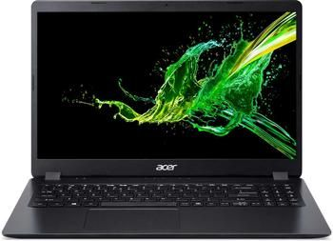 | Acer Aspire 3 A315-56-523A | 47990 ₽ | https://www.citilink.ru/product/noutbuk-acer-aspire-3-a315-56-523a-15-6-intel-core-i5-1035g1-1-0ggc-8g-1194683/

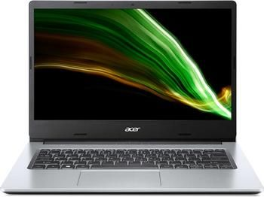 | Acer Aspire 1 A114-33-P9R1 | 28990 ₽ | https://www.citilink.ru/product/noutbuk-acer-aspire-1-a114-33-p9r1-pen-n6000-4gb-ssd128gb-14-ips-fhd-w-1624970/

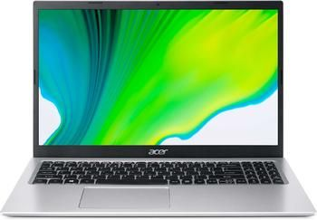 | Acer Aspire 1 A115-32-P123 | 29990 ₽ | https://www.citilink.ru/product/noutbuk-acer-aspire-1-a115-32-p123-pen-n6000-8gb-emmc128gb-15-6-fhd-es-1521995/

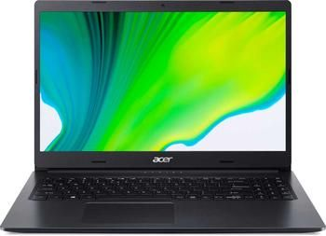 | Acer Aspire 3 A315-23-R0BD | 55990 ₽ | https://www.citilink.ru/product/noutbuk-acer-aspire-3-a315-23-r0bd-ryzen-5-3500u-8gb-ssd512gb-vega-8-1-1660359/

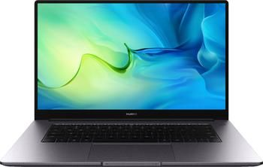 | Huawei MateBook D 15 BOD-WDI9 | 43990 ₽ | https://www.citilink.ru/product/noutbuk-huawei-matebook-d-i3-1115g4-8gb-ssd256gb-15-6-ips-fhd-w11-grey-1774325/

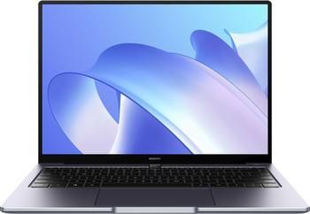 | Huawei MateBook 14 KLVL-W56W | 73990 ₽ | https://www.citilink.ru/product/noutbuk-huawei-matebook-klvl-w56w-i5-1135g7-16gb-ssd512gb-14-ips-w11h-1872463/

 | Huawei MateBook D 15 BoD-WDH9 | 54990 ₽ | https://www.citilink.ru/product/noutbuk-huawei-matebook-d-i5-1135g7-8gb-ssd256gb-15-6-ips-fhd-w11h-gre-1718324/

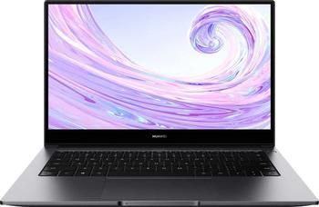 | Huawei MateBook D 14 14" | 49990 ₽ | https://www.citilink.ru/product/noutbuk-huawei-matebook-d-14-nbb-wai9-i5-10210u-8gb-ssd512gb-mx250-14-1559063/

